UseCase
BB2022.023 - IT-ondersteuningsdiensten

LOT 16 : | S8-GIS - infrastructuur

Naam van de inschrijver

CRITERIUM 2.A. USE CASE

Richtlijnen:
Het aspect in verband met de use case (fictief projectscenario) zal beoordeeld worden op basis van een scenario waarin rekening wordt gehouden met de volgende elementen:
- De grote stappen;
- De belangrijkste deliverables;
- De ingezette profielen (welk profiel, voor welke stap, welke deliverable en in welk volume
- De planning van de use case;

Gelieve onderstaande use case te lezen en het volgende tabblad "Criterium2.A.Planning en capaciteit in te vullen"

Use Case:
Analyse en implementatie van mutatiebeheer in een Oracle Spatial DB:
Wij willen de verschillende bewerkingen identificeren die plaatsvinden op een DB met adres- en geografische gegevensbeheer en een dagelijks mutatiebestand genereren met alle hieronder aangegeven wijzigingen.
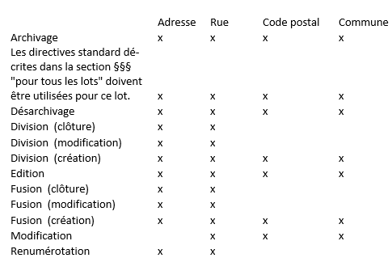

· Toevoeging:
Wanneer een nieuw object wordt toegevoegd, zoals een nieuw adres, moet het mutatiebestand in dit geval een item bevatten in de lijst van toegevoegde objecten.
· Wijziging
Bij het wijzigen van een object, zoals het wijzigen van een adres, moet het bestand in dit geval de volgende informatie bevatten:
- De wijziging van de laatste versie van het adres om de einddatum van de versie te definiëren en een link te leggen naar de nieuwe versie van het adres: de opvolger.
- De toevoeging van een nieuwe versie van het adres met een link naar de oude versie van het object: de voorganger.
· Einde van de levensduur van een object
Indien men een object logisch wil verwijderen, bijvoorbeeld wanneer een adres niet meer bestaat, moet in dit geval het bestand de wijziging van een object bevatten en deze wijziging betreft: de datum "validTo" en een verandering van status voor "retired".
Impact op databankniveau
· Toevoeging van statussen voor bepaalde onderdelen van het adres
Alle onderdelen van het adres moeten een status hebben en daarom moet deze informatie worden toegevoegd voor de volgende onderdelen:
- Gemeente
- Postinfo
· Toevoeging van informatie van het type 'gebeurtenis'
De verschillende wijzigingen en toevoegingen die aan de verschillende adrescomponenten worden aangebracht, moeten aan een gebeurtenis worden gekoppeld.
De informatie die voor elke gebeurtenis moet worden bewaard, is:
- De datum van de gebeurtenis: de datum waarop de gebeurtenis werd gecreëerd.
- Het type gebeurtenis: een tekstveld met informatie over de gebeurtenis die een of meer wijzigingen heeft veroorzaakt.
· Toevoeging van het beginsel van opvolger en voorganger
Het doel van deze toevoeging is de geschiedenis van elk adres en de onderdelen van een adres op te vragen.
Daartoe is het noodzakelijk dat bij het maken of wijzigen van objecten koppelingen kunnen worden opgeslagen.
Er moeten twee soorten links worden opgeslagen:
- Een link tussen een nieuw object en het object dat wordt vervangen: "de voorganger"
- Een link tussen een bestaand object en het object dat het vervangt: "de opvolger"

De leverancier moet in staat zijn het gehele project te beheren:
· Projectbeheer
· Gedetailleerde initiële functionele analyse
· Implementatie van de wijzigingen in de DB
· Validatie van de wijzigingen met de klant
· Ontwikkeling van de webdienst voor de terbeschikkingstelling van het mutatiebestand

